상품제안서
리움 윙클립 휴대용 선풍기 | 상품코드: S41178

 |  |  |  |  |  |  | 02-713-8555 | www.synergygift.co.kr
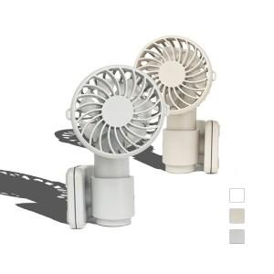 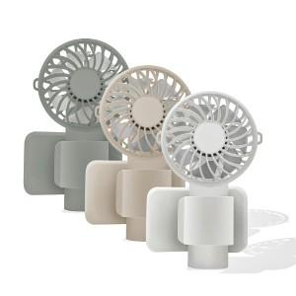 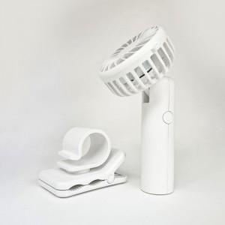

【상세/제작정보】 | 클립형으로, 양산, 우산, 사무실 책상, 차량, 유모차 등 다양하게 활용 가능한 제품입니다.

【인쇄/포장옵션】 | 레이저, 풀칼라 / 포장지포장

【공급단가】 | 수량 | 50~ | 100~ | 500~ | 1,000~ | 3,000~
*VAT별도 | 단가 | 9,360원 | 8,850원 | 8,420원 | 8,200원 | 8,060원

【상품 URL】 | https://www.synergygift.co.kr:443/src/goods_detail.php?gdno=41178

